גיליון1
עמוד הבית:
NAV-לוגין\סיינין, פרופיל, עגלת קניות, זוכים,אודות (אופציונלי) |  | מה נשאר לעשות: |  | שאלות למורה:
מתחת לNAV כל המתנות |  | עדכון והספת תמונות רק אחרי הרענון עובד
 |  | שברענון המשתמש לא יצא |  | אם מוחקים מתנב למחוק גם את התרומה?
עמוד סיינין: |  |  |  | תורמים מתרימים מה לעשות?
שדה לשם משתמש שדה לסיסמא |  | חבילות מיוחדים |  | ROLE
כפתור התחברות |  | לשמור פרטי אשראי בDB? |  | JWT
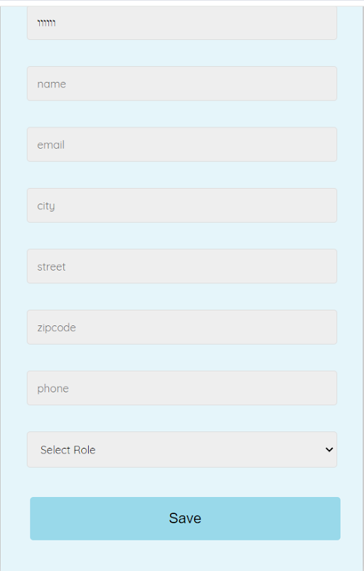
עמוד המשך רישום: |  | בעיה בWINNERS |  | האם לששמור מחיר הזמנה כולל בתור שדה נוסף בהזמנות?
 |  | לשנות את הalt של התמוות
 |  | וגם צריך לפני התשלום ךבדוק שכל השדות מלאים |  | האם לשמור בDB את פרטי האשראי
 |  | ואדב אחרי הקנניה את צריכה לנקות את העגלת קניות |  | תמונות
 |  |  |  | האם לעשות כפתור הגרלה לכולם ביחד או לכל מתנה בנפרד?

 |  |  | CREATE TABLE orders (
 |  |  | order_id INT AUTO_INCREMENT PRIMARY KEY,
 |  |  | user_id INT,
 |  |  | gift_id INT,
 |  |  | order_date DATE,
 |  |  | FOREIGN KEY (user_id) REFERENCES users(user_id),
 |  |  | FOREIGN KEY (gift_id) REFERENCES gifts(gift_id)
 |  |  | ON DELETE CASCADE
 |  |  | );
עמוד לוגין:
שדה למשתמש שדה סיסמא
שדה אימות סיסמא
כפתור התחברות

עמוד פרופיל:
בצד: הפרטים שלי | כולל בונוס
ההזמנות שלי
התורמים שלי

עמוד עגלת קניות:
פרטים על המתנות הנקנות
כפתור לקנייה (אם לא רשום יועבר לעמוד ההתחברות)

עמוד תשלום:
פרטי אשראי
שדה לבונוס
כפתור קנייה

עמוד זוכים:
תוצג רשימת הזוכים | במקרה שאין עדיין זוכים תוצג הודעה מתאימה על תאריך ההגרלה

עמוד אודות:
תיאור קצר

